matriptaz 2
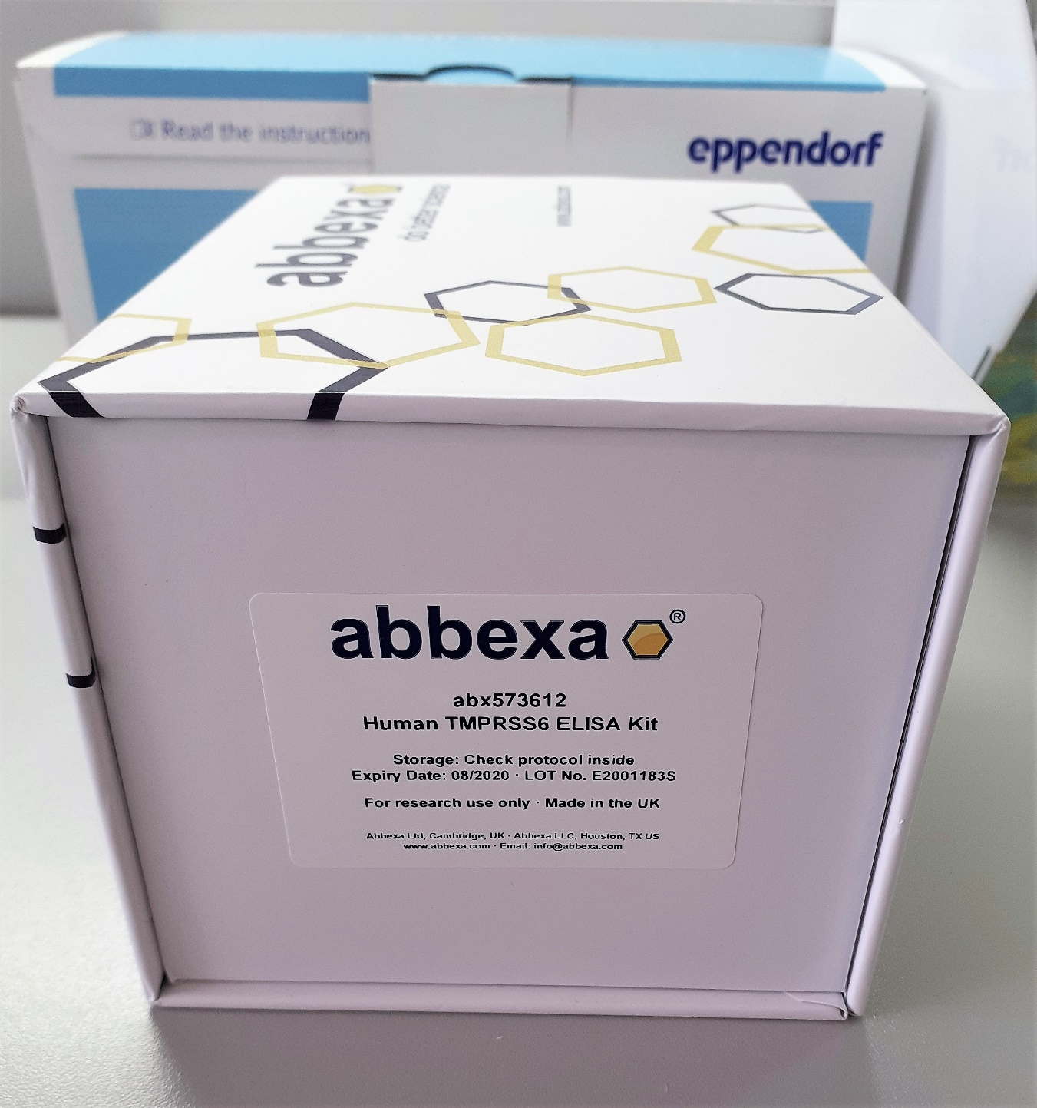
1.634 | 1.398 | 0.769 | 1.193 | 1.556 | 1.261 | 0.615 | 1.621 | 1.471 | 1.626 | 0.864 | 1.157
0.884 | 1.462 | 1.222 | 0.971 | 1.774 | 1.085 | 1.341 | 1.821 | 1.25 | 1.02 | 1.404 | 1.55
0.487 | 1.15 | 1.385 | 1.32 | 0.675 | 1.512 | 1.624 | 1.051 | 0.373 | 1.436 | 1.006 | 0.825
0.26 | 1.35 | 1.832 | 1.34 | 1.551 | 0.606 | 1.333 | 1.121 | 0.848 | 1.085 | 1.794 | 0.348
0.16 | 1.063 | 1.409 | 1.023 | 1.175 | 1.38 | 1.137 | 1.589 | 1.141 | 1.443 | 1.413 | 0.684
0.106 | 0.777 | 1.674 | 1.489 | 1.496 | 1.423 | 1.387 | 0.871 | 1.458 | 0.713 | 1.495 | 0.769
0.061 | 0.935 | 1.29 | 0.656 | 0.939 | 1.177 | 0.503 | 1.287 | 1.283 | 1.355 | 1.383 | 0.647
1.51 | 1.341 | 1.425 | 1.445 | 1.409 | 0.843 | 0.627 | 1.535 | 1.617 | 1.039 | 1.776 | 1.804

matriptaz 2
 | abs | abs-blank | expected | result
std1 | 1.634 | 1.573 | 10 | 10.001456895
std2 | 0.884 | 0.823 | 5 | 4.986521895
std3 | 0.487 | 0.426 | 2.5 | 2.53913798
std4 | 0.26 | 0.199 | 1.25 | 1.204202055
std5 | 0.16 | 0.099 | 0.625 | 0.631003055
std6 | 0.106 | 0.045 | 0.3125 | 0.325259375
blank | 0.061 | 0 | 0

Numune | absorbans | abs-blank | result
Canan Uygur | 1.51 | 1.449 | 9.137002055
Sefanur Doğanay | 1.398 | 1.337 | 8.368230695
Rukiye Hangül | 1.462 | 1.401 | 8.806130855
Melike Ayyıldız | 1.15 | 1.089 | 6.706573655
Aynur Şemsedli | 1.35 | 1.289 | 8.042251655 |  |  |  |  |  | concentration (ng/mL)
Melek Ersoy | 1.063 | 1.002 | 6.13691462
Ayşe Altekin | 0.777 | 0.716 | 4.31278088 |  |  | (1-30): Rep. Obez 1
Leyla Aktepe | 0.935 | 0.874 | 5.31131718 |  |  | (31-60): Rep. Kontrol
Merve Merdan | 1.341 | 1.28 | 7.981364 |  |  | (61-89): Menopoz Aşırı Kilolu
Kübra Ülkü Üney | 0.769 | 0.708 | 4.26282632
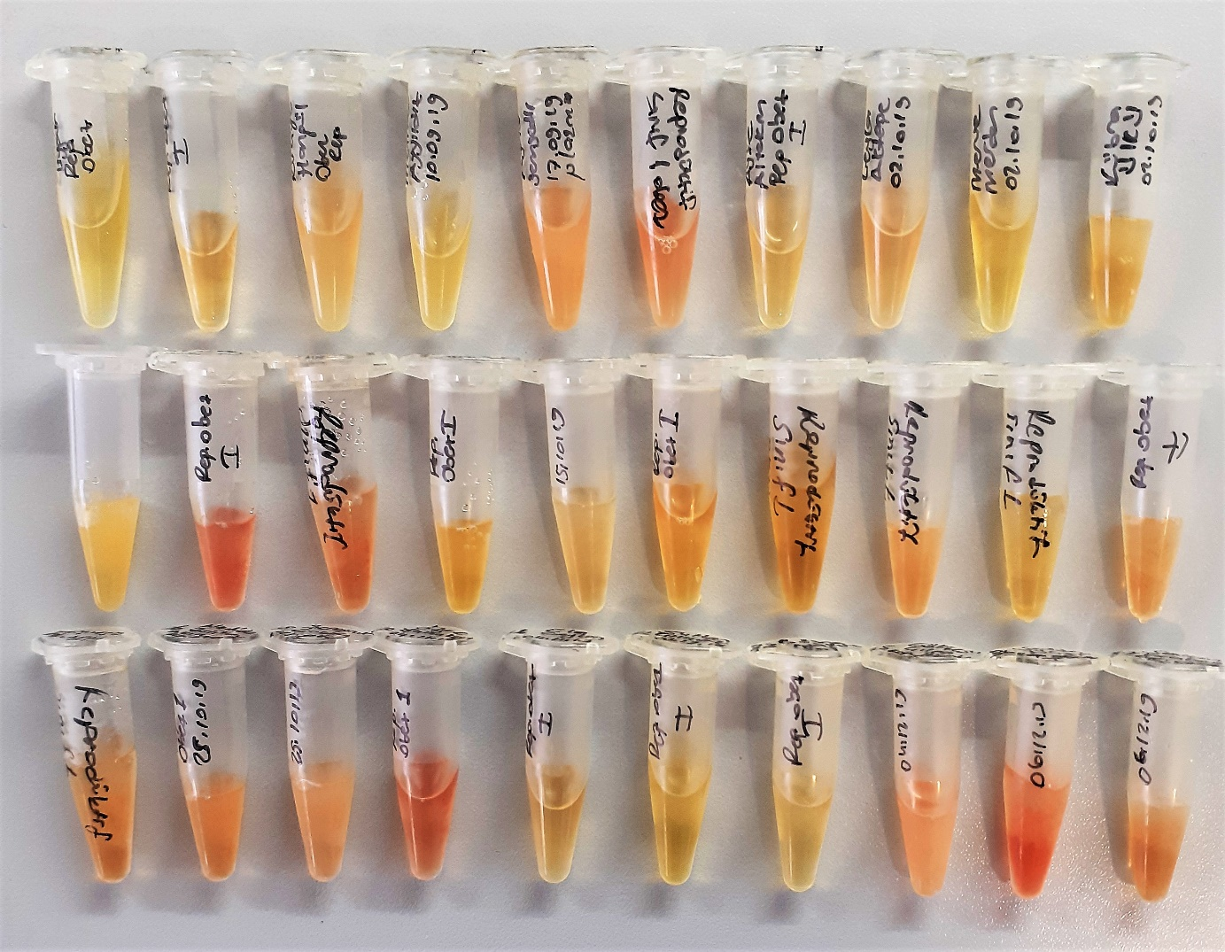
Yasemin Tut | 1.222 | 1.161 | 7.183224455
Kübra Dembasan | 1.385 | 1.324 | 8.27973768
Hatice Taş | 1.832 | 1.771 | 11.410805055
Gülfidan Gündoğdu | 1.409 | 1.348 | 8.44322952
Tevriz Aki | 1.674 | 1.613 | 10.283298095
Aynur Akkaya | 1.29 | 1.229 | 7.637726255
Aynur Demir | 1.425 | 1.364 | 8.55251528
Özlem İşler | 1.193 | 1.132 | 6.99067272
Esra Öztürk | 0.971 | 0.91 | 5.5420095
Tuğba Gür | 1.32 | 1.259 | 7.839579455
Hülya Gümüştekin | 1.34 | 1.279 | 7.974603255
Nadide Zeliha Akın | 1.023 | 0.962 | 5.87731382
Şerefnur Erkoç | 1.489 | 1.428 | 8.99198792
Özge Yalçınkaya | 0.656 | 0.595 | 3.563439375
Ela Ceylan | 1.445 | 1.384 | 8.68945008
Sultan Kılıçöz | 1.556 | 1.495 | 9.456054375
Büşra Hatun Bal | 1.774 | 1.713 | 10.994271095
Gökçesu Çılga | 0.675 | 0.614 | 3.68022278
Sevda Üçer | 1.551 | 1.49 | 9.4212815
Sevcan Karakaya | 1.175 | 1.114 | 6.87154278
Funda Bulut Arıkan | 1.496 | 1.435 | 9.040281375
Mahide Gül | 0.939 | 0.878 | 5.33689142
Ayşe Arslan | 1.409 | 1.348 | 8.44322952
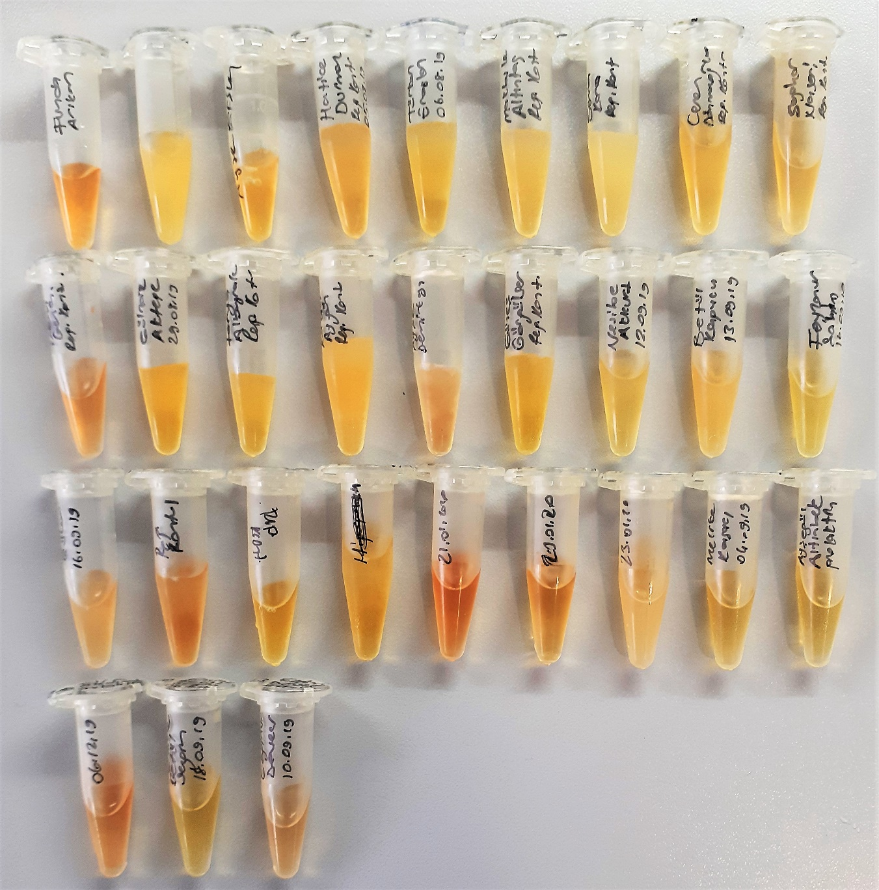
Hatice Durmaz | 1.261 | 1.2 | 7.44338
Türkan Erarslan | 1.085 | 1.024 | 6.28031568
Makbule Altıntaç | 1.512 | 1.451 | 9.150833855
Sena Kara | 0.606 | 0.545 | 3.257684375
Ceren Dönmezoğlu | 1.38 | 1.319 | 8.245742855
Saghar Naseri | 1.423 | 1.362 | 8.53884182
Özge İrem Genç | 1.177 | 1.116 | 6.88476488
Gülnaz Aktepe | 0.843 | 0.782 | 4.72712822
Ferya Albayrak | 0.615 | 0.554 | 3.31255238
Kader Aygün | 1.341 | 1.28 | 7.981364
Ayşe Demirkaya | 1.624 | 1.563 | 9.931224095
Güneş Görgülüer | 1.333 | 1.272 | 7.92730352
Nesibe Akkurt | 1.137 | 1.076 | 6.62101448
Betül Kapucu | 1.387 | 1.326 | 8.29334198
Feyzanur Şahin | 0.503 | 0.442 | 2.63499942
Senanur Güler | 0.627 | 0.566 | 3.38582438
Ayşegül Gök | 1.621 | 1.56 | 9.910172
Neriman Gülbahar | 1.821 | 1.76 | 11.331572
Ayşenur Küçük | 1.051 | 0.99 | 6.0588815
Eda Dedebalı | 1.121 | 1.06 | 6.515922
Emine Poyrazoğlu | 1.589 | 1.528 | 9.68612592
Sümeyye Taş | 0.871 | 0.81 | 4.9041095
Melike Kosacı | 1.287 | 1.226 | 7.61758598
Ayşegül Altınbek | 1.535 | 1.474 | 9.31016118
Elif Alsancak | 1.471 | 1.41 | 8.8680095
Emine Betül Sezgin | 1.25 | 1.189 | 7.369862655
Ezginur Deveci | 0.373 | 0.312 | 1.86286832
Döne Çiftçi | 0.848 | 0.787 | 4.758679695
Nurhayat Doğan | 1.141 | 1.08 | 6.647324
Huriye Yılmaz | 1.458 | 1.397 | 8.778652895
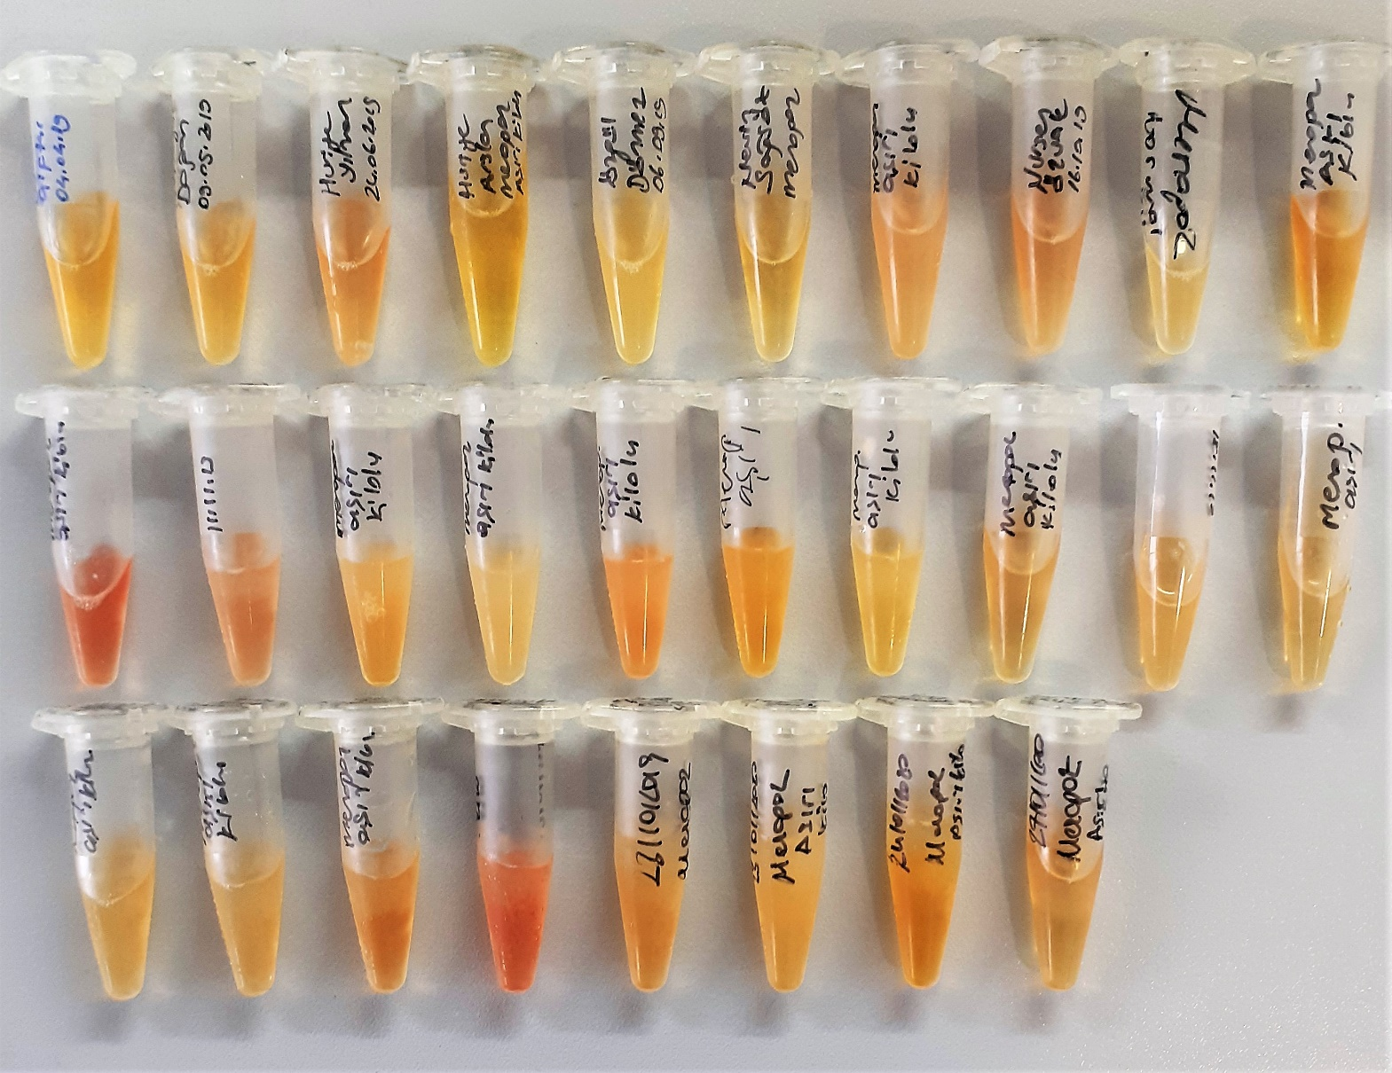
Huriye Arslan | 1.283 | 1.222 | 7.59074502
Özgül Dönmez | 1.617 | 1.556 | 9.88211528
Nevin Sağsöz | 1.626 | 1.565 | 9.945263375
Özlem Koç | 1.02 | 0.959 | 5.857902455
Nuresen Özuak | 1.436 | 1.375 | 8.627784375
Aysel Sakallı | 1.085 | 1.024 | 6.28031568
Gülpembe Koç | 1.443 | 1.382 | 8.67574022
Müslüme Umullu | 0.713 | 0.652 | 3.91477512
Selvi Yılmaz | 1.355 | 1.294 | 8.07610998
Perihan Ünver | 1.039 | 0.978 | 5.98097942
Dönüş Dolunay | 0.864 | 0.803 | 4.859797295
Rukiye Topuz | 1.404 | 1.343 | 8.409125495
Gülseren Korkmaz | 1.006 | 0.945 | 5.767424375
Zeynep Göçer | 1.794 | 1.733 | 11.137557695
Halime Kaçar | 1.413 | 1.352 | 8.47052912
Elife Özen | 1.495 | 1.434 | 9.03337958
Nadiye Erdoğan | 1.383 | 1.322 | 8.26613702
Yurdakul Akkul | 1.776 | 1.715 | 11.008583375
Periman Dernek | 1.157 | 1.096 | 6.75270768
Zöhre Kıymaz | 1.55 | 1.489 | 9.414329655
Zeynep Arslan | 0.825 | 0.764 | 4.61373128
Hacer Dağ | 0.348 | 0.287 | 1.716144695
Serpil Şanlı | 0.684 | 0.623 | 3.735655895
Gülbahar Dağ | 0.769 | 0.708 | 4.26282632
Filiz Ertuna | 0.647 | 0.586 | 3.50823558
Zeliha Önder | 1.804 | 1.743 | 11.209337495

